Sheet1
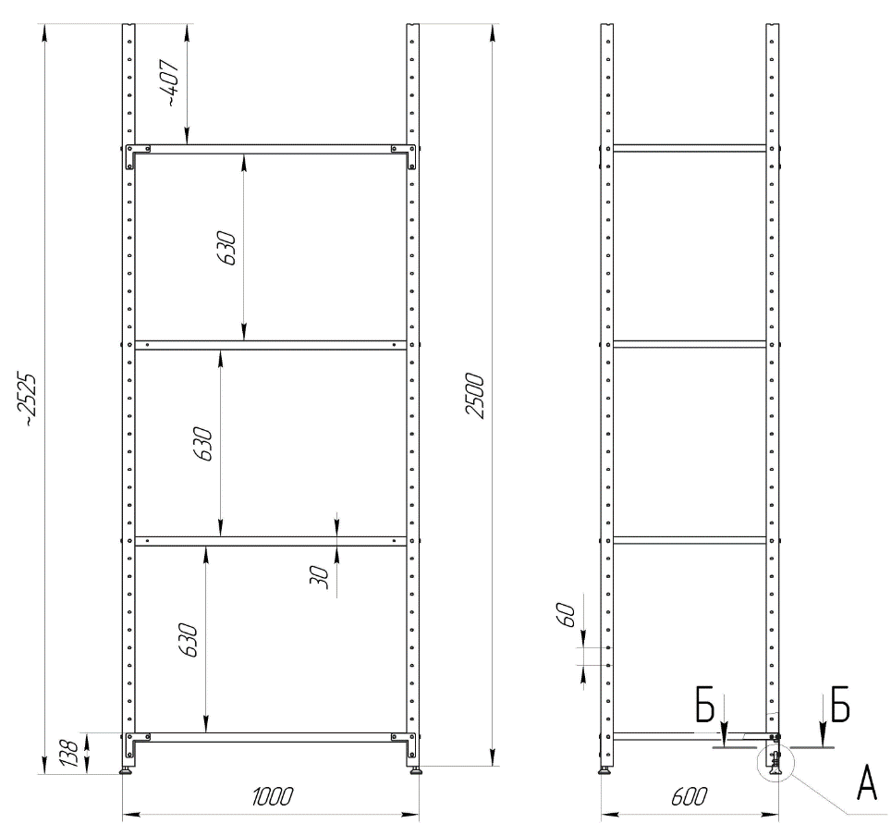
ITB 2021/EURO/MDA/0031 Vaccines warehouse furnishing and repair equipment
Annex 1. List of requirements and specifications Romanian

LOT 1 Echipamente de amenajare
# | Articol | Specificații tehnice (cerințe) | Unitate | Cantitate | Garanție, luni
1 | Raft metalic armat pentru depozite, tip 1 | Type: RMM 200 Rack width: 1,000 mm Rack depth: 600 mm Rack height: 2,500 mm Number of shelves: 5 Shelf load: up to 150 kg Rack material: galvanized steel Thrust bearings: metal or solid plastic Shelf fixation: perforated girder | buc | 15
2 | Raft metalic armat pentru depozite, tip 2 | Tip: RMM 200 Lățime rack: 830 mm Adâncime rack: 600 mm Înălțime rack: 2.500 mm Număr de rafturi: 5 Sarcina raftului: până la 150 kg Material rack: oțel galvanizat Lagăre de tracțiune: metal sau plastic solid Fixare rafturi: grindă perforată | buc | 3
3 | Instalare | Ar trebui să fie incluse în preț | ore

LOT 2 Echipamente pentru reparatii
r | Articol | Specificații tehnice (cerințe) | Unitate | Cantitate | Garanție, luni
1 | Cărucior electric (rohla) | Tip motor: Fără perii Putere motor de tracţiune: min. 0.75 kW Putere motor de ridicare: min. 0.5 kW Tensiune baterie: 48 V Capacitate baterie: 10 Ah Înălţimea furcii: 85-200 mm Lăţimea furcii: 550 mm Lungimea furcii: 1150 mm Roţi: poliuretan Viteza de deplasare cu sarcină: 4 km/h Viteza de deplasare fără sarcină: 5 km/h Grad cu/fară sarcină: 6/20% Frâne: electromagnetice Tip încărcător: rapid (Fast Charge) Timp de încărcare a bateriei: 2 ore Greutate baterie: 5 kg Greutate: 122 kg Masa de ridicare 1500-1800 kg. | pcs | 2
2 | Ciocan rotopercutor | Găuritor cu schimbarea poziţii limitator de adancime, mâner lateral, mandrina rapida cu bacuri, valiza de transport Controlul electronic al turaţiilor: da Greutate: 2.9 kg Sursa de alimentare: de la reţea Mod de operare: gaurire, gaurire cu percuţie, percuţie Revers: da Număr maxim rotatii ralante (rot/min): 1200 Suplimentar Energia maxima de impact (J): 2.4 Tip burghiu: SDS-Plus Consum de energie (W): 800 Diametru maxim de foraj cu coroana goala (mm): 80 Diametru maxim de foraj in beton (mm): 26 Diametru maxim de foraj in metal (mm): 13 Diametrul maxim de foraj in lemn (mm): 32 Frecventa maxima de impact (bpm): 4600 | pcs | 2
3 | Carucior hidraulic | Capacitate incarcare: 2500 kg înălţimea minimă a furcii: 85 mm înălţimea maximă a furcii: 200 mm Lăţimea furcii: 550 mm Lungimea furcii: 1150 mm Dimensiunea volanului: 200x50 mm Roți pe furci: 80x70 mm Material roată: poliuretan Mecanism hidraulic ridicare: da | pcs | 2
4 | Scara din aluminiu, dubla | Material: aluminiu înălţimea: min 630cm- max 640 cm Număr de trepte: 28 Greutate: min 17 kg trepte riflate: da Cu desfacere: da Cu sprijin: da | pcs | 1
5 | Scara din aluminiu, dubla | Material: aluminiu înălţimea: min 430cm- max 460 cm Număr de trepte: 14 Greutate: min 9 kg trepte riflate: da Cu desfacere: da Cu sprijin: da | pcs | 2
6 | Scara din aluminiu, dubla | Material: aluminiu înălţimea: min 200cm- max 250 cm Număr de trepte: 7 Greutate: min 5 kg trepte riflate: da Cu desfacere: da Cu sprijin: da | pcs | 1
7 | Polizor unghiular | Tipul polizorului: unghi Tipul de alimentare: reţea Diametru disc: 120 mm Putere:min 840 W Vibraţii: 7.5 m/s2 Viteza de ralanti: 11000 rpm Nivel de zgomot: 97 dB Lungimea cablului de alimentare: 2,1 - 2.5 m | pcs | 1
8 | Set şurubelniţe | Număr articole: 100, Şurubelniţă cu clichet: 23 şurubelniţe: Plat cu Fante: SL3 x 75, SL4 x 100, SL5.5 x 75, SL5.5 x 100, SL6.5 x 100, SL6.5 x 150, SL8 x 150 mm. Crucea: PI10 x 75, PH1 x 75, PH1 x 100, PH1 x 150, PH2 x 100, PH2 x 150 mm. Cruce Pozidriv: PZO x 75, PZ1 x 75, PZ2 x 100 mm TORX stea: TIO x 75, T20 x 75, T25 x 100, T30 x 100 mm. Dimensiune pătrat: S0 x 75, SI x 75, S2 x 100 mm; 8 şurubelniţe de precizie: Fante plate: SL2. 5 x 50, SL3 x 50 mm Cruce: PH00 x 50, PH0 x 50 mm TORX stea: T6 x 50, T7 x 50, T8 x 50, TIO x 50 mm Ataşamente finale 1 /4": 6, 7, 8, 9, 10, 11 mm; 2 şurubelniţe cu două feţe: 5mm-PH1, 6rnm-PH2; 60 biţi şurubelniţă (biţi) 25 mm lungime: Fante plate: SL3, SL3. 5, SL4, SL4.5, SL5, SL5.5, SL6, SL6.5, SL7 | pcs | 1
9 | Set biţi şi chei tubulare | Capete de soc lu: 6, 7, 8, 10, 11, 13 mm Biti: PZ1, PZ2, PZ3, PH1, PH2, PH3, T10, T15, T20, T25, T30, T40, Hex4, Hex5, FIex6 Clichet: da Adaptor: da Suport magnetic: da Caz: da | pcs | 1
10 | Set de chei (rojcovie) duble: | Set 12 chei fixe duble: 6x7 mm, 8x9 mm, 10x11 mm, 12x13 mm, 14x 15 mm, 16x17 mm, 18x19 mm, 20x22 mm, 21x23 mm, 24x27, mm, 25x28 mm, 30x32 mm | pcs | 1
11 | Aparat de spalat cu presiune | Tip de current (V/Hz): 230/50 Presiune (bar/MPa) 20-Max. 180/2-Max.18 Debit transportat (1/h): max. 600 Puterea motorului (kW): 3 Cablu de racordare (m): 5 Greutate: max. 16 kg. | pcs | 2
12 | Cuţit cancelarie | mîner metalic; lungimea cuțitului: 180mm; set de rezerva (min 10 rezerve): da mecanism de împingere: da. | pcs | 5

 | Desen. Raft metalic armat

